청구내용
* 청구내용
가. 공개청구내용 : 소속 직원 출장 내역 * 근무지 내외, 국외 출장 모두 포함 (국외출장은 국제경제협력과 작성예정으로 국내출장만 작성) * 공무원 여비 규정을 적용받는 모든 소속 직원 대상
나. 기간 : 2021년 1월 1일 ~ 12월 31일 (1년간)
다. 상세내용 : 1. 성명 2. 부서명(등록당시) 3. 현재부서명 4. 구분(관내/관외) 5. 공용차량 6. 출장목적 7. 출장시작일 8. 출장종료일 9. (신청)출장시작시(시분) 10. (신청)출장종료시(시분) 11. (확인)출장시작시(시분) 12. (확인)출장종료시(시분) 13. 총출장시간 14. 여비등급 15. 출장지 16. 일비 17. 식비 18. 숙박비 19. 교통비 20. 현지교통비 21. 기타 22. 여비합계 23. 청구액(수령액) 24. 결재상태
라. 공개형태 : 엑셀 파일(전자적으로 관리하고 있는 자료만 공개) - 수기대장은 제외

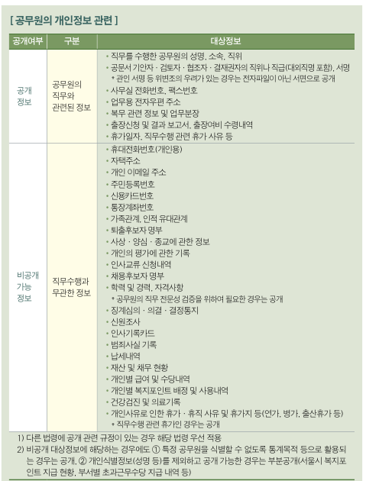
<참고 : 정보공개운영 매뉴얼>

